参考写真
 |  | 【参考】 リフォーム工事完了後の撮影写真
◆ 完了後検査の写真を帳票に貼り付けて、書類情報のアイコンから提出してください◆
撮影箇所 | 住宅の全景 |  | 撮影例
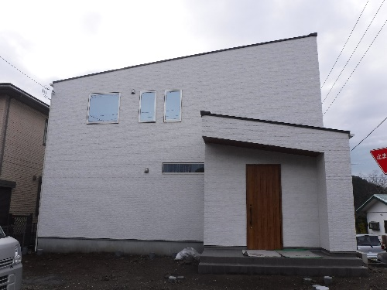
撮影ポイント | 可能な限り建物全景（全体）が写り込むように撮影する

撮影箇所 | 外壁材 |  | 撮影例
撮影ポイント | 外壁材を撮影する |  | 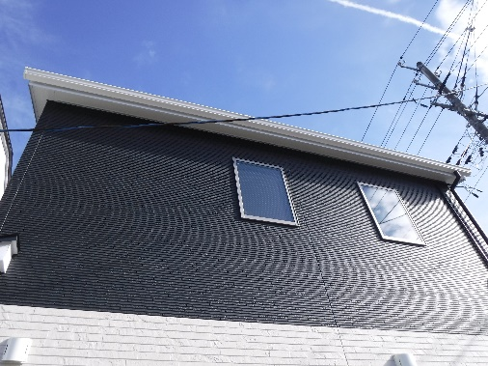

 | ℹ 外壁の工事がある場合に撮影

撮影箇所 | 屋上・バルコニー |  | 撮影例
撮影ポイント | 防水材の施工状況やドレン周囲の防水措置の状況を撮影する |  | 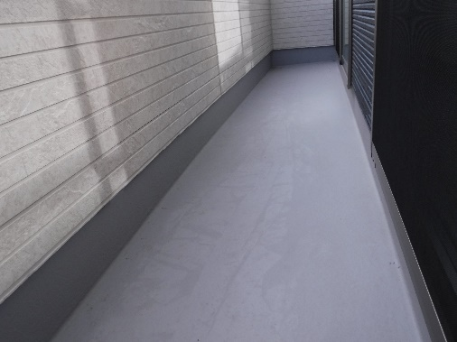

 | ℹ バルコニーの工事がある場合に撮影

撮影箇所 | 内観 |  | 撮影例
撮影ポイント | 内装工事を行った居室の室内を撮影する |  | 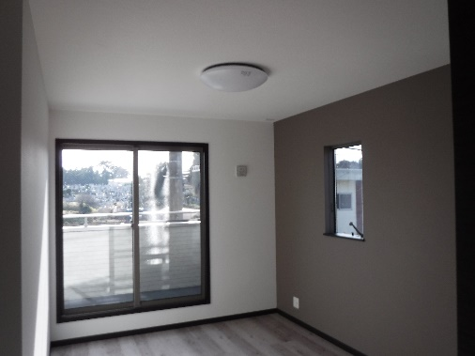

 | ℹ 内装の工事がある場合に撮影
 | ℹ 内装の工事の例は以下のとおり
 | ● 天井や内壁のクロスの張り替え
 | ● 床の張り替え

撮影箇所 | 住宅設備 |  | 撮影例
撮影ポイント | 取付けを行った住宅設備を撮影する |  | 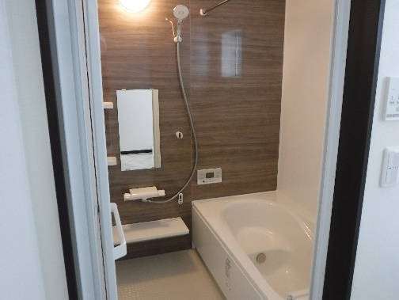

 | ℹ 設備の工事がある場合に撮影
 | ℹ 住宅設備の例は以下のとおり
 | ● 浴室
 | ● トイレ
 | ● キッチン
 | ● 洗面台

